상품제안서
[보틀로만] TB 칼리프 핸디 진공텀블러 2종 | 상품코드: F24547

 |  |  |  |  |  |  | 02-412-0044 | www.easy1.co.kr
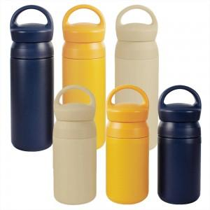

【상세/제작정보】 | <p><span style="font-size: 12pt;"><b>** 배송비-&nbsp; [용량별 단가 및 입수량&nbsp; 350ml: 6,500원 (40개) 500ml: 7,000원 (30개)</b></span></p><p><span style="font-size: 12pt;"><b>&nbsp; &nbsp; &nbsp; &nbsp; &nbsp; -&nbsp; 택배비 5500원 별도</b></span></p>

【인쇄/포장옵션】 | 실크 / 포장지포장

【공급단가】 | 수량 | 100~ | 300~ | 500~ | 1,000~ | 3,000~
*VAT별도 | 350ml | 8,770원 | 8,450원 | 8,120원 | 7,800원 | 7,600원
 | 500ml | 9,450원 | 9,100원 | 8,750원 | 8,400원 | 8,190원

【상품 URL】 | http://www.easy1.co.kr/src/goods_detail.php?gdno=24547

